Лист1
№ | Дата выявления | Владелец конструкции / Собственник обьекта недвижимого им-ва / Лицо, управомоченное собственниками | Район города | Адрес размещения | Тип конструкции | Содержание | Фото конструкции
1 | 2024-02-21 | ИП Удовиченко О.А. | Канавинский | ул.Фильченкова, д.12 | Не установленный Правилами тип | Свадебный дом | 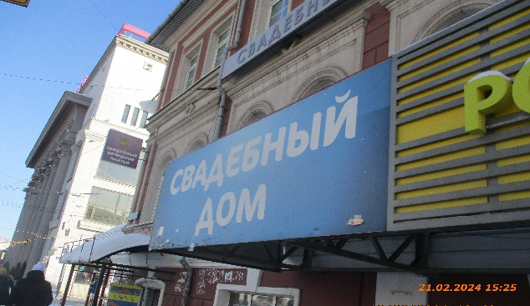
2 | 2024-02-21 | ИП Удовиченко О.А. | Канавинский | ул.Фильченкова, д.12 | Консольная конструкция | Свадебные,вечерние платья | 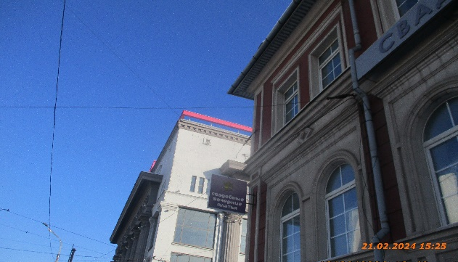
3 | 2024-02-21 | ИП Удовиченко О.А. | Канавинский | ул.Фильченкова, д.12 | Не установленный Правилами тип | Свадебный этаж | 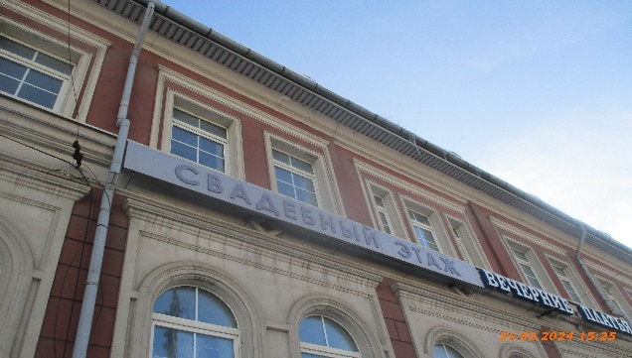
4 | 2024-02-21 | ИП Удовиченко О.А. | Канавинский | ул.Фильченкова, д.12 | Не установленный Правилами тип | Свадебные,вечерние платья | 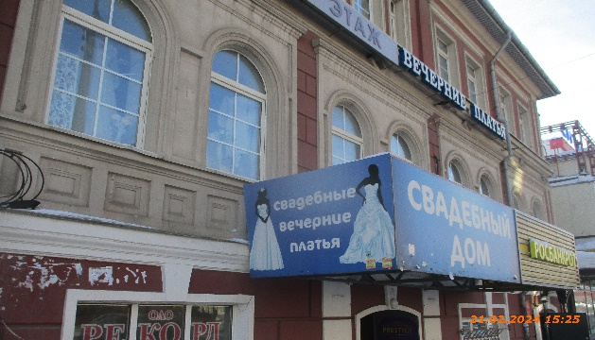
5 | 2024-02-21 | Не установлен | Канавинский | ул.Фильченкова, д.12 | Не установленный Правилами тип | Фото на документы | 